SituationCCTV
1. 이벤트 설명
- 3일차 업무 완수 보고를 하는 순간에 발생하는 히든 이벤트 생성
- 히든 이벤트이기 때문에 업무와 이벤트가 동시에 발생 및 처리
- 프론트 데스크에서만 모든 동작과 상호작용이 가능하게 설정

2. 업무 설명
연번 | 이름 | 내용 | 업무 상호작용 위치
1 | SituationCCTV | 경찰에 신고하십시오. | 1층 프론트데스크

3. 발동조건
- QuestCallPolice 동작설명 6번 상황 실행 시

4. 동작 설명
1. QuestCallPolice 업무 수행

2. CCTV를 돌려가며 해당 이미지 401호의 내부 화면을 본다.
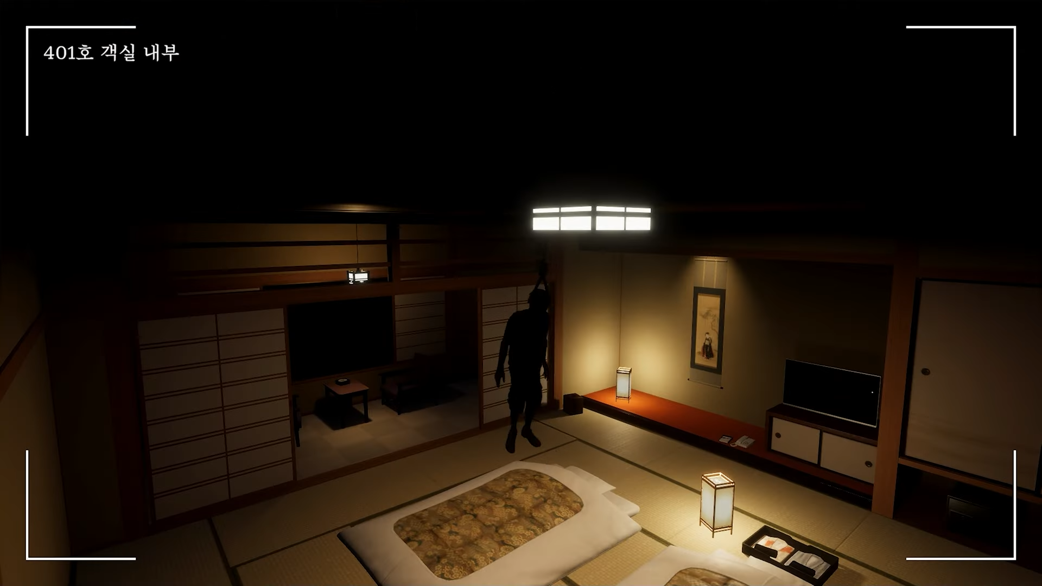

3. 1초뒤 화면 우측 하단 ( 방 구조상 안방에서 객실현관으로 나갈 수 있는 입구쪽)에서 검은색 사람의 모습 등장

4. 2초뒤 해당 얼굴은 사라지고 발걸음 소리가 들리기 시작 + 지침서에 ???으로 마지막까지 열리지 않던 이벤트가 열림
https://youtu.be/1S_t8cVWllM?si=aueDaecU0JgfxFx7
예시 사운드

5. 해당 NPC가 플레이어를 향해 빠르게 접근 시작
- 해당 존재는 사람이 아닌 사람 형태의 무언가이기 때문에 속도의 개연성 X 대략 10초정도안에 플레이어에게 도착
- 이동 경로는 4층 호텔 복도 -> 계단 -> 1층 계단입구 -> 프론트데스크로 빠르게 도착

6. 플레이어가 전화기를 통한 상호작용 시 해당 상황 종료

5. 성공 & 실패 조건
5-1. 성공조건
- 10초 안에 전화기와의 상호작용 시작

5-2. 실패조건
- 10초 안에 상호작용 실패 시 사망 후 해당 일차 재시작
- 사망 시 기존의 사망 연출 발생

6. 업무 표시 상태
- 1일차부터 3일차까지 전부 ???로 하여 등장
- 히든 업무 조건을 달성하여 해당 업무 수행 시 지침서의 ???가 안내문구로 변경
- 해당 상황은 1일차부터 ???로하여 계속 보이도록 한다.
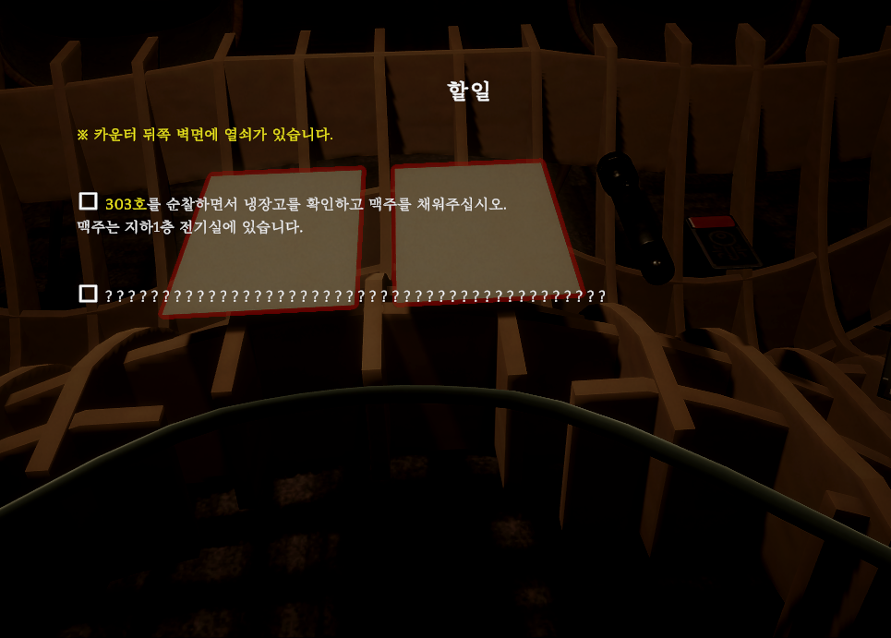

- QuestCallPolice 업무 발동 후 동작설명 3번과정 발생 시 ???가 '경찰에 신고하십시오.'로 변경

7. 검은 NPC 표현
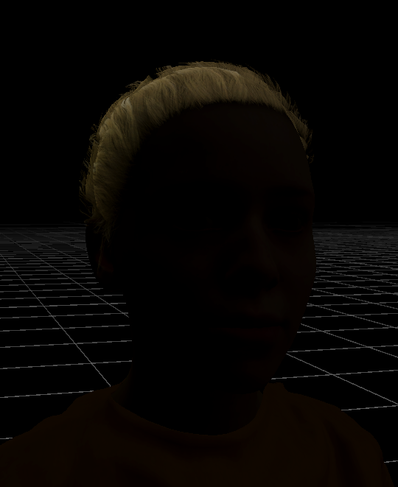

- NPC의 Material의 inpout값으로 간단하게 바꾼 모습
- 눈코입의 자세한 부분이 보이지 않고 위치만 대충 예측할 수 있을정도의 어두운 사람을 표현

단순하게 검은 인간을 만들고자 시도

